Chi tiết địa chất
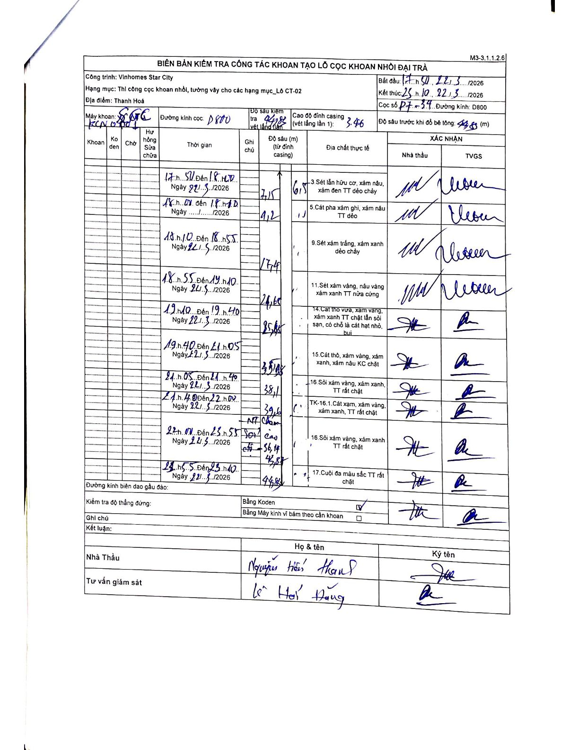
Dự án | Star City Thanh Hóa
Hạng mục | Thi công cọc khoan nhồi, tường vây cho các hạng mục_Lô CT-02
Tên bộ phận | Lô CT-02
Số hiệu cọc | P7-34
Tên Máy khoan | SGC-KCN0001
Đường kính | D800
Bắt đầu thi công | 17:50 22/03/2026
Kết thúc thi công | 23:10 22/03/2026

Địa chất TT | Đường kính | Mô tả lớp thiết kế | Từ (h) | Đến (h) | Cao độ từ | Cao độ đến | T.Gian (h) | Dài (m) | V (m/h) | Ghi chú
1 | D800 | Sét lẫn hữu cơ, xám nâu, xám đen TT dẻo chảy | 17:50 22/03/2026 | 18:20 22/03/2026 | -3.46 | -10.61 | 0.5 | 7.15 | 14.3
2 | D800 | Cát pha xám ghi, xám nâu TT dẻo | 18:20 22/03/2026 | 18:50 22/03/2026 | -10.61 | -11.71 | 0.5 | 1.1 | 2.2
3 | D800 | Sét xám trắng, xám xanh dẻo chảy | 18:50 22/03/2026 | 18:55 22/03/2026 | -11.71 | -17.41 | 0.08 | 5.7 | 68.4
4 | D800 | Sét xám vàng, nâu vàng xám xanh TT nửa cứng | 18:55 22/03/2026 | 19:10 22/03/2026 | -17.41 | -24.65 | 0.25 | 7.24 | 28.96
5 | D800 | Cát thô vừa, xám vàng, xám xanh TT chặt lẫn sỏi sạn, có chỗ là cát hạt nhỏ, bụi | 19:10 22/03/2026 | 19:40 22/03/2026 | -24.65 | -25.85 | 0.5 | 1.2 | 2.4
6 | D800 | Cát thô, xám vàng, xám xanh, xám nâu KC chặt | 19:40 22/03/2026 | 21:05 22/03/2026 | -25.85 | -35.08 | 1.42 | 9.23 | 6.52
7 | D800 | Sỏi xám vàng, xám xanh, TT rất chặt | 21:05 22/03/2026 | 21:40 22/03/2026 | -35.08 | -38.1 | 0.58 | 3.02 | 5.18
8 | D800 | TK-16.1. Cát xám, xám vàng, xám xanh, TT rất chặt | 21:40 22/03/2026 | 22:00 22/03/2026 | -38.1 | -39.6 | 0.33 | 1.5 | 4.5
9 | D800 | Sỏi xám vàng, xám xanh TT rất chặt | 22:00 22/03/2026 | 22:55 22/03/2026 | -39.6 | -43.87 | 0.92 | 4.27 | 4.66 | NT Chạm Sỏi cao độ -36,14 - 40,41
10 | D800 | Cuội đá màu sắc TT rất chặt | 22:55 22/03/2026 | 23:10 22/03/2026 | -43.87 | -44.88 | 0.25 | 1.01 | 4.04

ẢNH BIÊN BẢN GỐC

